가스공사용(MJ)
한국가스공사 제출용 구성비 (2025년 4월 ) |  |  |  |  |  |  |  | ※ 사회복지시설 정산('23.04.) 물량에서 3월 실사용분 제외 ※ 1. 복지시설에 대한 소급 정산(일반용 단가 적용) 소급 정산: '23.02. 완료 2. 소급대상청구년월: '22.12. ~ '23.01. - 참고사항: 청구월 기준 12월 물량 소급정산하는 대신 3월분 제외하기로 함 (4월 매출에 포함된 물량 일부 제외) ==> 신재홍 차장 (가스공사 전 담당자)와 사회복지시설 한시적할인 정산은 3월까지 하기로 함 ==> 김광연 주임 (가스공사 현 담당자)과도 해당 내용 확인 완료됨

구 분 |  | 판 매 량 | 사회복지 | 자가소모 | 판 매 량 계 | 구성비 | 자가소모
 |  | (MJ) | (MJ) | (MJ) | (MJ) | (%) | (MJ)
주택용 | 취사용 | 20,440,269 | 17,310 |  | 20,457,579 | 0.4468
 | 개별난방용 | 2,924,747,007 | 2,506,372 |  | 2,927,253,379 | 63.9255 |  |  | ※ 판매량+(개별소비세+사회복지+사회적배려+차상위할인)=매출액표 수량합계(자가소모포함되어있으므로 제외됨)
 | 중앙난방용 | 52,879,528 |  |  | 52,879,528 | 1.1548 |  |  | ※ 업무난방과 냉방용은 구별요(5월~9월 냉방용적용)
 | 자가열전용 | 19,756,997 |  |  | 19,756,997 | 0.4315 |  |  | ※ 매출내역서의 자가소모를 확인한다
 | 소 계 | 3,017,823,801 | 2,523,682 |  | 3,020,347,483 | 65.9586 | 0 |  | ※ 개별소비세=특소세할인, 2022년 5월부터 판매량(MJ)에 포함 (가스공사 신재홍차장 확인 시, 구성비 공문으로 개소세 관련내용 확인사항 없음)
일 반 용 |  | 322,595,633 | 6,553,541 | 8,391 | 329,157,566 | 7.1881 | 8,390.6240
냉난방공조용 |  | 51,163,040 | 798,944 | 71,810 | 52,033,794 | 1.1363 | 71,810.1120
업무난방용 |  | 52,453,452 | 18,075,248 | 16,482 | 70,545,182 | 1.5406 | 16,482.2522
산 업 용 |  | 811,059,784 |  | - | 811,059,784 | 17.7118
수 송 용 |  | 251,298,301 |  | - | 251,298,301 | 5.4879
열 병 합 용 |  | 22,897,564 |  | - | 22,897,564 | 0.5000 | -
연료전지용 |  | 16,604,490 |  | - | 16,604,490 | 0.3626
열전용설비용 |  | 1,199,348 |  | 1,505,798 | 2,705,146 | 0.0591 | 1,505,797.5680
주한미군 |  | 2,520,800 |  | - | 2,520,800 | 0.0550
합 계 |  | 4,549,616,213 | 27,951,416 | 1,602,481 | 4,579,170,110 | 100.0000 | 1,602,480.5562

 |  | 4,577,567,629 |  | FALSE | 4,577,567,629
 |  | 4,577,567,629 |  |  | 4,577,567,629
 |  | 0 |  |  | 0

냉난방용 계절단가 처리시 적용
====================================================================================
[ 5월 / 10월 가스공사 멘트 ]
1. 귀 공사의 무궁한 발전을 기원하오며 “9월 도시가스 판매실적”을 다음 과 같이 통보하오니 업무에 참고하시기 바랍니다.
2. 2024년 10월(사용기간: 9월) 냉난방공조용 판매량 [63,234,568.4318MJ]를 적용함.
=====================================================================================
[ 6월 / 11월 가스공사 멘트 ]
1. 귀 공사의 무궁한 발전을 기원하오며 “10월 도시가스 판매실적”을 다음 과 같이 통보하오니 업무에 참고하시기 바랍니다.
2. 2024년 10월(사용기간: 9월) 냉난방공조용 판매량 [63,234,568.4318MJ]를 차감함.
=====================================================================================

구분 |  | 판매열량(MJ)
냉방물량(9월) |  |  |  | ※ 관리납기와 일반납기의판매량전산실의뢰 (일반납기 청구작업이후)
(월초) | 관리납기(변동) |  |  | - 9월판매실적 작성을 위한 냉방용 상품에대한 변동검침사용량 자료 요청
(청구일) | 일반납기(일수)
계 |  |  |  | ※ 계절이 바뀌는 4월(기타)↔5월(하절기) 냉방집계 조정
 |  |  |  | - 시기: 2022년 4월 매출분부터
 |  |  |  | - 사유: 기존 9월, 10월만 물량조정했으나 가스공사 이의제기로 4월, 5월도 시행하게 됨
 |  |  |  | - 방법: 5월 일반납기 청구작업 후 냉난방물량(업무, 주택) 일반납기(4/30까지 일할계산), 관리납기(변동검침 4/30까지) ==> 냉난방공조용에 4월 기타월 사용분 추가(+) , 5월 차감 (-)

 |  |  |  | ※ 9월 판매량에 냉방용을 추가청구하여 10월 판매량에서 차감함
 |  |  |  | ※ 매출건
 |  |  |  | - 9월매출은일반납기의 경우 (8/1~8 부터9/1~8사용량)이므로 9월사용분(10월 청구분) 포함
 |  |  |  | - 관리납기는 (8/16~9/16)까지이나 관리납기는 10월에 변동검침을 했으므로, 9/16~10초까지 변동검침 물량 포함

 |  |  |  | ※ 사 유 : 냉난방의 경우 10월 하절기ㅡ> 기타 단가로 변동됨에 따라 도매요금인상이 많이 이루어지므로 보전차원에서 9월 정산
 |  |  |  | [5월의 경우 (기타 ㅡ> 하절기 단가 변동)는 회사 손해가 없으므로 물량정산 안함.]

 |  |  |  | ※ 9월 냉방용집계확인 할 것
 |  |  |  | - 냉방용 (+), 10월매출(-) 변동검침확인할 것
 |  |  |  | - 10/14청구작업후 자료요청할것

 |  |  |  | 작업순서
 |  |  |  | 1. 월매출 작업 기존대로 작성하여 메일 전송
 |  |  |  | 2. 10월 청구작업 후 전산에 자료 요청하여 가스공사용 시트에 입력
 |  |  |  | 3. 가스공사 공문 발송 및 재무팀 자료 재전달

자가소모
1. 자가소모 청구작업 후 피봇 집계하여 작성
2. 퍼지량(업무난방) : 총무결재본
22라인 /당월사용 /당월열량
 | 4월
 |  | 상품 | 사용량(㎥) | 사용열랑(MJ) | 자가소모량 확인대장
 | 자가소모 | 업무난방용 | 345.0000 | 14,694.2400 | 경산지사
 | 자가소모 | 일반용 | 197.0000 | 8,390.6240 | 본사 취사용
 | 자가소모 | 냉난방용 | 1,686.0000 | 71,810.1120 | 냉난방용+서부지사+수성안전팀
 | 자가소모 | 열전용설비용 | 35,354.0000 | 1,505,797.5680 | 1~3번 보일러 합계
 | 자가소모 | 열병합용1 | 0.0000 | 0.0000 | 세너지 (1번 ~ 3번발전기) 계-보일러합계
 | 자가소모 | 퍼지량(CNG) | 0.0000 | 0.0000 | 앞으로 없음. 다 없앰. 관리비가 더 많이 들어서?
 | 자가소모 | 퍼지량(업무난방) | 41.9800 | 1,788.0122 | 퍼지량 계 | 총무결재본
 | 자가소모 합계 |  | 37,623.9800 | 1,602,480.5562 | 총계와 같아야됨

.

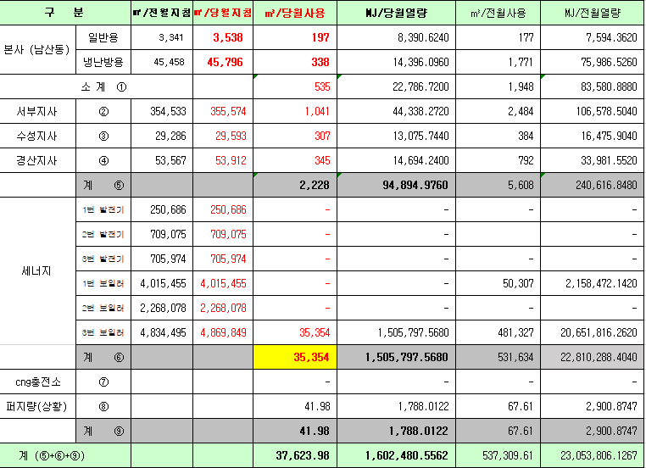
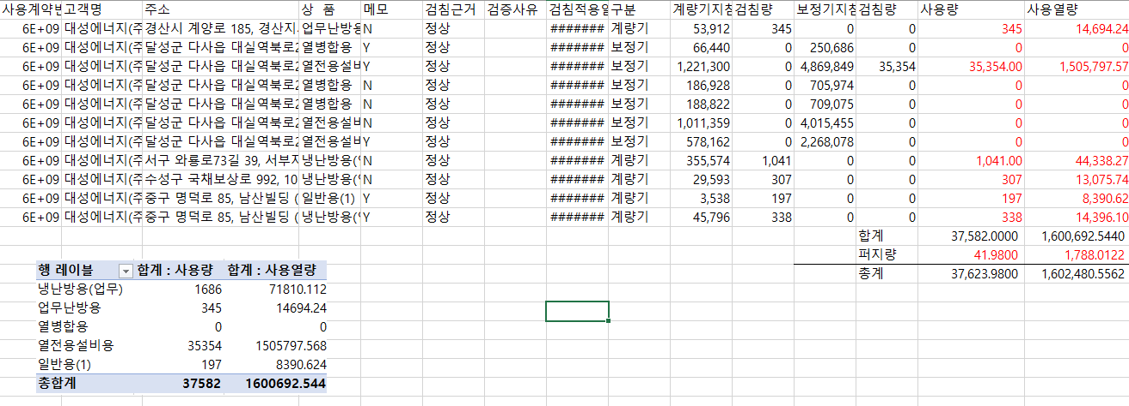

 |  |  |  |  | 왼쪽 자동 계산 됨

판매량-월별추이
1. 2025년 판매량 현황
 |  |  |  |  |  |  |  |  |  |  |  | (단위:천MJ)
용 도 [판매전수] | 판 매 실 적 |  |  |  |  |  | 판 매 실 적
 | 사업계획 | 4월 |  | 전년동월 |  | 구성비 | 사업계획 | 누 계 |  | 전년동월 |  | 구성비
 |  | 차이 | 사용량 | 차이 | 대비(%) |  |  | 차이 | 사용량 | 차이 | 대비(%)
주 택 용 | 3,121,498 | -101,150 | 3,020,348 | -231,980 | 92.9% | 65.7 % | 17,639,109 | 411,419 | 18,050,528 | 873,752 | 105.1% | 72.0 %
[1,136,199] |  | -3.2% | 96.8% | -7.1% |  |  |  | 2.3% | 102.3% | 5.1%
일 반 용 | 332,996 | -3,847 | 329,149 | -9,962 | 97.1% | 7.2 % | 1,478,458 | -36,625 | 1,441,833 | -11,711 | 99.2% | 5.7 %
[21,987] |  | -1.2% | 98.8% | -2.9% |  |  |  | -2.5% | 97.5% | -0.8%
업무냉난방용 | 124,704 | -2,213 | 122,491 | -2,273 | 98.2% | 2.6 % | 909,504 | 66,323 | 975,827 | 54,296 | 105.9% | 3.9 %
[7,946] |  | -1.8% | 98.2% | -1.8% |  |  |  | 7.3% | 107.3% | 5.9%
산 업 용 | 859,594 | -48,534 | 811,060 | -53,877 | 93.8% | 17.7 % | 3,460,469 | -77,271 | 3,383,198 | -191,419 | 94.6% | 13.5 %
[1,126] |  | -5.6% | 94.4% | -6.2% |  |  |  | -2.2% | 97.8% | -5.4%
수 송 용 | 256,671 | 6,442 | 263,113 | 356 | 100.1% | 5.8 % | 1,028,811 | 665 | 1,029,476 | -23,929 | 97.7% | 4.1 %
[98] |  | 2.5% | 102.5% | 0.1% |  |  |  | 0.1% | 100.1% | -2.3%
기 타 | 40,627 | 2,595 | 43,222 | 1,496 | 103.6% | 1.0 % | 200,594 | 4,498 | 205,092 | -77,562 | 72.6% | 0.8 %
[343] |  | 6.4% | 106.4% | 3.6% |  |  |  | 2.2% | 102.2% | -27.4%
총 합 계 | 4,736,090 | -146,707 | 4,589,383 | -296,240 | 93.9% |  | 24,716,945 | 369,009 | 25,085,954 | 623,427 | 102.5%
[1,167,699] |  | -3.1% | 96.9% | -6.1% |  |  |  | 1.5% | 101.5% | 2.55%

※ 기타 : 열병합용, 연료전지, 열전용설비(주택용외), 주한미군
※ 구성비는 판매량 정산서 기준으로 작성되었으며 한국가스공사 정산시 수송용(BIO)은 제외되고 자가소모분이 추가 됨 |  |  |  |  |  |  |  |  |  |  |  |  | 101.5%
 |  |  |  |  |  |  |  |  |  |  |  |  | 96.9%

계획대비 판매량 현황
구성비 현황

(단위 : 천MJ)
 | 누계 | 당월
계획 | 24,716,945 | 4,736,090
실적 | 25,085,954 | 4,589,383
 | 구성비
주 택 용 | 65.7 %
일 반 용 | 7.2 %
업무냉방용 | 2.6 %
산 업 용 | 17.7 %
수 송 용 | 5.8 %
기 타 | 1.0 %
당 월

 | 구성비
주 택 용 | 72.0 %
일 반 용 | 5.7 %
업무냉방용 | 3.9 %
산 업 용 | 13.5 %
수 송 용 | 4.1 %
기 타 | 0.8 %
누 계

데이터
판매량
4월 |  | 누 계 |  |  | 계획 | 실적
계획 | 실적 | 계획 | 실적 | 당월 | 4,736,090 | 4,589,383
4,736,090 | 4,589,383 | 24,716,945 | 25,085,954 | 누계 | 24,716,945 | 25,085,954

구성비
4월 | 구성비 | 누 계 | 구성비
주 택 용 | 65.7 % | 주 택 용 | 72.0 %
일 반 용 | 7.2 % | 일 반 용 | 5.7 %
업무냉방용 | 2.6 % | 업무냉방용 | 3.9 %
산 업 용 | 17.7 % | 산 업 용 | 13.5 %
수 송 용 | 5.8 % | 수 송 용 | 4.1 %
기 타 | 1.0 % | 기 타 | 0.8 %
판매금액
4월 |  | 누 계 |  |  | 계획 | 실적
계획 | 실적 | 계획 | 실적 | 당월 | 104,223 | 99,962
104,223,490 | 99,962,433 | 547,847,772 | 551,674,454 | 누계 | 547,848 | 551,674

판매금액 구성비
4월 | 구성비 | 누 계 | 구성비
주 택 용 | 65.0 % | 주 택 용 | 71.5 %
일 반 용 | 7.4 % | 일 반 용 | 5.9 %
업무냉방용 | 3.0 % | 업무냉방용 | 4.4 %
산 업 용 | 17.3 % | 산 업 용 | 13.0 %
수 송 용 | 6.4 % | 수 송 용 | 4.5 %
기 타 | 0.9 % | 기 타 | 0.7 %

상품별 건수 (전산요청, 파일입력 후 => 판매량월별추이 상품별 전수 입력할 것)
상품 | 공급전수 |  | 용도 | 검수
취사용 | 62,020 |  | 주 택 용 | 1,136,199
취사난방용 | 439,484 |  | 일 반 용 | 21,987
중앙난방용 | 106 |  | 업무냉난방용 | 7,946
주한미군 | 266 |  | 산 업 용 | 1,126
자가열전용 | 26 |  | 수 송 용 | 98
일반용(2) | 1,067 |  | 기 타 | 343
일반용(1) | 20,920 |  | 합 계 | 1,167,699
열전용설비용 | 5
열병합용 | 17
연료전지 | 55
업무난방용 | 6,863
산업용 | 1,126
냉난방용(주택) | 30
냉난방용(업무) | 1,053
개별난방용 | 634,563
수송용(CNG) | 98 | 빌링관리-청구관리-청구작업관리-청구작업지원-청구서 출력현황(배송방법별)=>합계(우편+등기)
수송용(BIO)
합 계 | 1,167,699

품의서내용 |  |  |  | [계획대비] |  |  | [입력할것]
구 분 |  | 계획 | 실적 | 실적대비 | 전년동월 |  | 전월
판매량 | 4월 | 4,736,090 | 4,589,383 | 96.9% | 4,885,623 | 93.9% | 6,523,874 | 70.3%
[천MJ] | 누계 | 24,716,945 | 25,085,954 | 101.5% | 24,462,527 | 102.5% | 20,496,571
금 액 | 4월 | 104,223 | 99,962 | 95.9% | 99,699 | 100.3% | 142,722 | 70.0%
[백만원] | 누계 | 547,848 | 551,674 | 100.7% | 510,405 | 108.1% | 451,712

